Sheet1
STT | Ngày | Chức năng | Nội dung trao đổi | Ảnh mô tả | Nội dung phản hồi Utech 19-11 | Ghi chú | HDS phản hồi ngày 24-11 | Nội dung phản hồi Utech 26/11 | HDS phản hồi ngày 29-11 | Nội dung trao đổi cuộc họp ngày 02/12 | Ghi chú
1 | 2021-11-15 | Nghiệp vụ chung | Có thể hiểu Quy trình số 1: Nhập kho nguyên vật liệu là hóa chất, nguyên vật liệu phụ vào kho là nhập vào kho nguyên liệu. Còn Quy trình số 2 là nhập kho thành phẩm là hóa chất trở lại kho là nhập vào Kho thành phẩm. Hay là 2 bước nhập đều là 1 kho và hai thao tác này đều nhập vào kho nguyên liệu (kho nguyên liệu này sẽ tồn tại hóa chất nguyên liệu và hóa chất thành phẩm) | 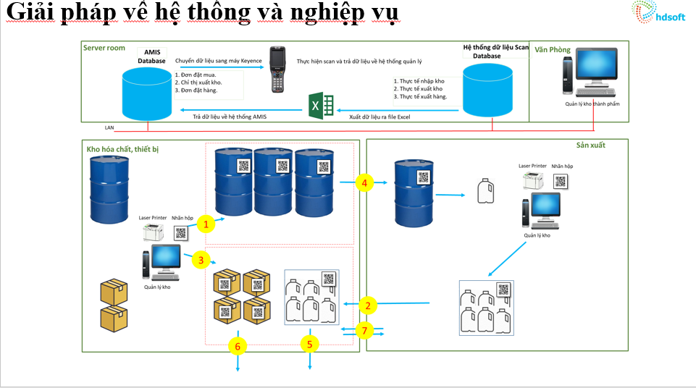 | Utech chỉ nhập 1 kho chính ( quét dữ liệu ở đâu thì nhập vào kho đó) tuy nhiên phân theo địa lý sẽ thành 4 kho ( Kho NM1, Kho NM2, Kho HCM, Kho QN ) |  | Vậy kho nhập chính sẽ bao hồm cả Nguyên vật liệu hóa chất, thành phẩm và dụng cụ đúng không? Có trường hợp điều chuyển kho giữa các kho chính không? ( Kho NM1, Kho NM2, Kho HCM, Kho QN ) Ví dụ từ kho NM1 --> NM2 | - Kho chính bao gồm đầy đủ tất cả mặt hàng Utech đang kinh doanh, sản xuất ( dụng cụ, thành phẩm, NVL…) - Có thực hiện điều chuyển hàng hóa giữa các kho chính. | Xác nhận Điều chuyển kho giữa các kho chính sẽ dựa theo lệnh hay chỉ thị chuyển kho không? Nếu có thì cụ thể lệnh chuyển sẽ lấy ở đâu | Điều chuyển kho sẽ lấy trên Amis
2 | 2021-11-15 | Nghiệp vụ chung | Sẽ chỉ tồn tại 2 kho là: Kho hóa chất , thiết bị và kho sản xuất? Và các thao tác nhập xuất chỉ trong 2 kho này? |  | Chỉ quét nhập dữ liệu vào kho chính ( 4 kho theo vị trí địa lý ) |  | Bộ phận sản xuất có thuộc kho chính không? Tồn kho sản xuất khi chuyển nguyên liệu chuyển sang sẽ tính như thế nào? | - Bộ phận sản xuất không thuộc kho chính. - Hàng hóa ( NVL, thành phẩm, bán thành phẩm ) khi chưa bàn giao nhập kho thì vẫn thuộc quản lý của BPSX nằm trên kho ảo hệ thống. | Vậy mỗi kho chính (theo địa lý) sẽ kèm thêm 1 bộ phận sản xuất tương ứng đúng không? | Hiện tại kho sản xuất chỉ có ở 2 kho, giai đoạn này không thực hiện ở bộ phận sản xuất
3 | 2021-11-15 | Nghiệp vụ chung | Quy trình 3: Nhập kho thiết bị, dùng nhãn QR là Nhãn sản phẩm dụng cụ trong file In QR code đúng không? |  | Đúng. Nhãn do Utech thiết kế và tự dán |  | HDS xác nhận
4 | 2021-11-15 | Nghiệp vụ chung | Nhập kho thiết bị Tại sao lại có những thiết bị có QR và có những thiết bị không có sẵn QR? Thiết bị cũ và và thiết bị mới có ảnh hưởng gì tồn kho ban đầu không? Cần mô tả rõ nghiệp vụ phần này |  | - Do các NCC khác nhau mà Utech chưa yêu cầu đồng nhất được. - Thiết bị cũ sẽ được dán lại nhãn QR Utech in và nhập lại kho thành tồn đầu kỳ 1/1/2022 |  | Thiết bị dụng cụ sẽ có các nghiệp vụ: Nhập kho, xuất kho, kiểm kê đúng không? Còn nghiệp vụ nào khác không? | Có thực hiện điều chuyển. Không có nghiệp vụ khác | HDS mong muốn mô tả kĩ hơn về nghiệp vụ chuyển kho đối với mặt hàng dụng cụ, chuyển từ đâu đến đâu và theo chỉ thị chuyển kho như thế nào? Chỉ thị lấy ở đâu
5 | 2021-11-15 | Nghiệp vụ chung | Quy trình xuất kho, xuất bán: xuất hàng theo FIFO, cụ thể FIFO theo tiêu chí nào: theo lô sản xuất hay theo ngày sản xuất, hay ngày nhập kho |  | - Theo HSD với hàng hóa chất hoặc hàng hóa có thể hiện Lô Lot ( NSX, HSD ) - Theo ngày nhập kho với hàng dụng cụ |  | Ngày nhập kho có phải là ngày RecDate trên nhãn không? Ngày Nhập kho khi in nhãn sẽ lấy theo quy tắc nào? (ngày hiện tại, ngày thực tế nhập kho, ngày lấy trên hệ thống AMIS) | - Ngày nhập kho là ngày thực tế hàng về kho. - Ngày nhập kho in nhãn sẽ là ngày thực tế nhập kho | Xác nhận
6 | 2021-11-15 | Nghiệp vụ chung | Mong muốn tham khảo hệ thống AMIS quản lý những thông tin gì của danh mục Master Nguyên liệu, Thành phẩm, Thiết bị --> phục vụ cho việc lấy dữ liệu và in nhãn |  | OK |  | HDS xác nhận
7 | 2021-11-15 | Nghiệp vụ chung | Mong muốn có mẫu dữ liệu Đơn mua hàng, chỉ thị xuất hàng, đơn đặt hàng trên hệ thống AMIS sẽ bao gồm những thành phần nào? |  | OK sẽ gửi file |  | HDS xác nhận
8 | 2021-11-15 | Nghiệp vụ chung | Dữ liệu danh mục nguyên vật liệu, thành phẩm, dụng cụ đều trên hệ thống AMIS, hệ thống này sẽ không quản lý các danh mục này đúng không? |  | Danh mục lưu trên Amis |  | HDS xác nhận
9 | 2021-11-15 | Nghiệp vụ chung | Tất cả dữ liệu nhập kho xuất kho, xuất hàng trên máy scan bước cuối cùng đều import lên AMIS, vậy hệ thống này có cần tính toán số liệu để đưa ra chỉ thị sản xuất, chỉ thị xuất hàng gì không? |  | - Mong muốn Utech có dữ liệu lưu tại phần mềm để có thể đối chiếu với Amis - Chỉ thị xuất theo PXK - yêu cầu từ Amis
10 | 2021-11-16 | Nghiệp vụ chung | Hạ tầng: các chỗ quét máy scan có mạng wifi không? Hệ thống mạng wifi có bao phủ khắp kho không? |  | OK |  |  |  |  | Sẽ có Wifi toàn bộ khu vực kho
11 | 2021-11-16 | Nghiệp vụ chung | Có server để lưu trữ dữ liệu không? |  | OK |  |  |  |  | Có máy chủ tại công ty và chạy trên Hệ điều hành: Windown Server Server dùng chung cho cả 4 kho (vị trí địa lý khác nhau)
12 | 2021-11-16 | Nhãn thành phẩm Hóa chất ( SX và nguyên chất ) | Nhãn thành phẩm Hóa chất ( SX và nguyên chất ) sẽ in trên máy in nhãn hay máy in thường? Kích thước nhãn là bao nhiêu? | 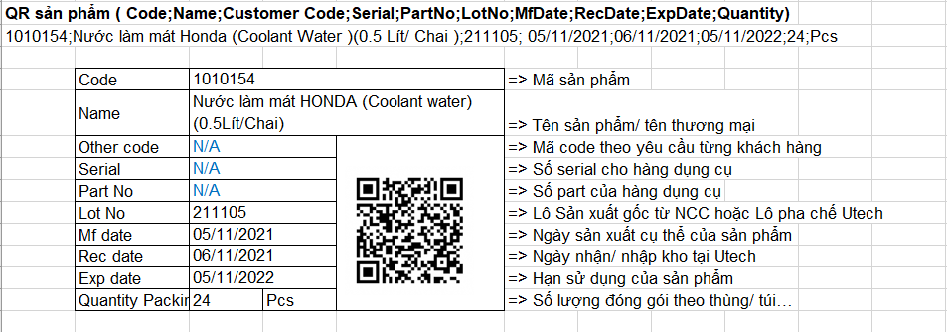 | - Hiện tại sẽ thực hiện trên máy ( có thể sau này sẽ chuyển sang máy in nhãn ) - Kích thước nhãn 7 x 5.cm | Xem xét điều chỉnh lại theo thực tế sau | Nếu dùng in trên A4 thì format chỉ đáp ứng được trên máy in thường. | Nếu chuyển đổi thì sẽ thực hiện như thế nào? Viết ứng dụng mới hay chỉ là chỉnh sửa | Nếu chuyển đổi sẽ phải chỉnh sửa lại phần mềm | Utech xác nhận sẽ dùng in trên máy in thường khổ a4 Thông tin trên nhãn in đầy đủ như trong thiết kế Không cần in theo quy tắc thứ tự đặc biệt gì, chỉ cần theo thứ tự lần lượt vì cắt thủ công bằng tay
13 | 2021-11-16 |  | Nếu dùng máy in thường để in thì in trên khổ A4 hay A5. Và bao nhiêu tem trên 1 khổ giấy |  | In trên khổ A4 Mỗi tờ A4 in được khoảng 16 nhãn
14 | 2021-11-16 |  | Tần suất 1 lần thao tác in sẽ in tối đa tầm bao nhiêu nhãn |  | Tối đa 1 lần 600 nhãn/ 1 lần với các thông tin giống nhau |  | Bắt buộc mỗi lần in là in 1 kiểu nhãn và có serial number để phân biệt | Ok
15 | 2021-11-16 | Nhãn sản phẩm dụng cụ | Nhãn sản phẩm dụng cụ sẽ in trên máy in nhãn hay máy in thường, Kích thước nhãn là bao nhiêu? | 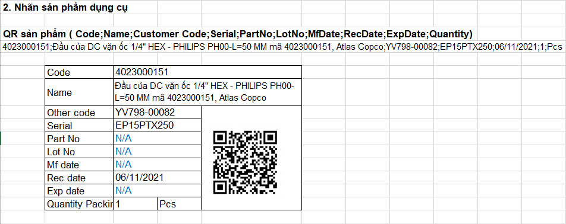 | - Hiện tại sẽ thực hiện trên máy ( có thể sau này sẽ chuyển sang máy in nhãn ) - Kích thước nhãn 7 x 5.cm | Xem xét điều chỉnh lại theo thực tế sau
16 | 2021-11-16 |  | Nếu dùng máy in thường để in thì in trên khổ A4 hay A5. Và bao nhiêu tem trên 1 khổ giấy |  | In trên khổ A4 Mỗi tờ A4 in được khoảng 16 nhãn |  | Nếu dùng in trên A4 thì format chỉ đáp ứng được trên máy in thường. - Trong trường hợp in trên 1 tờ A4 tính ra sẽ in được 16 nhãn /tờ thì k ổn =600/16 =37.5 thì phải in chẵn luôn là 38 trang hoặc nên điều chỉnh lại số tem trên nhãn cho tròn sẽ hợp lý hơn | Ok. Số lượng nhãn sẽ cắt riêng lẻ theo thực tế cần. Để mức tròn là 592 nhưng thực tế hàng dụng cụ sẽ không trùng quá 5 nhãn
17 | 2021-11-16 |  | Tần suất 1lần thao tác sẽ in tối đa tầm bao nhiêu nhãn |  | Trao đổi lại HDS
18 | 2021-11-16 | Nhãn nguyên vật liệu phụ | Nhãn nguyên liệu phụ sẽ in trên máy in nhãn hay máy in thường, kích thước nhãn là bao nhiêu? | 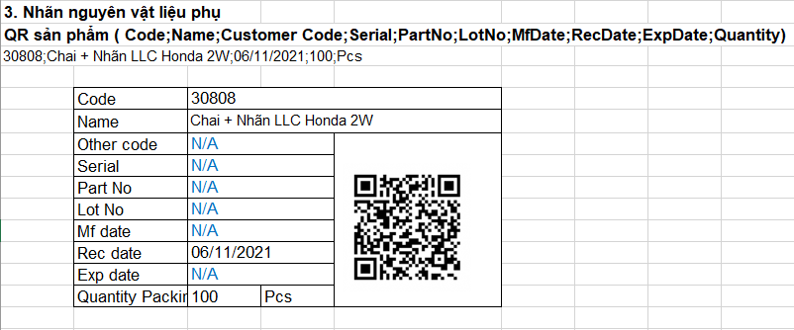 | - Hiện tại sẽ thực hiện trên máy ( có thể sau này sẽ chuyển sang máy in nhãn ) - Kích thước nhãn 7 x 5.cm
19 | 2021-11-16 |  | Nếu dùng máy in thường để in thì in trên khổ A4 hay A5. Và bao nhiêu tem trên 1 khổ giấy |  | In trên khổ A4 Mỗi tờ A4 in được khoảng 16 nhãn |  | Format kiểu dạng trên A4 thì chỉ đáp ứng được trên máy in thường. - Trong trường hợp in trên 1 tờ A4 tính ra sẽ in được 16 nhãn /tờ thì k ổn =600/16 =37.5 thì phải in chẵn luôn là 38 trang hoặc nên điều chỉnh lại số tem trên nhãn cho tròn sẽ hợp lý hơn | Ok. Số lượng nhãn sẽ cắt riêng lẻ theo thực tế cần. Để mức tròn là 592
20 | 2021-11-16 |  | Tần suất 1 lần thao tác sẽ in tối đa tầm bao nhiêu nhãn |  | Trao đổi lại HDS
21 | 2021-11-14 | In nhãn | Trên định dạng QR chưa có những kí hiệu phân biệt giữa các loại item | QR sản phẩm ( Code;Name;Customer Code;Serial;PartNo;LotNo;MfDate;RecDate;ExpDate;Quantity) QR sản phẩm ( Code;Name;Customer Code;Serial;PartNo;LotNo;MfDate;RecDate;ExpDate;Quantity) | HDS tư vấn |  |  |  |  | Thống nhất sẽ có kí tự phân biệt trong QR giữa các item: Dụng cụ: DC Nguyên liệu: NL Hóa chất: HC
22 | 2021-11-14 | In nhãn | Trong phải mô tả nghiệp vụ có 3 loại nhãn là nguyên vật liệu hóa chất, thành phẩm hóa chất, nhãn thiết bị . Trong file nhãn QR có thể hiểu nhãn nguyên liệu phụ là loại nhãn nào | 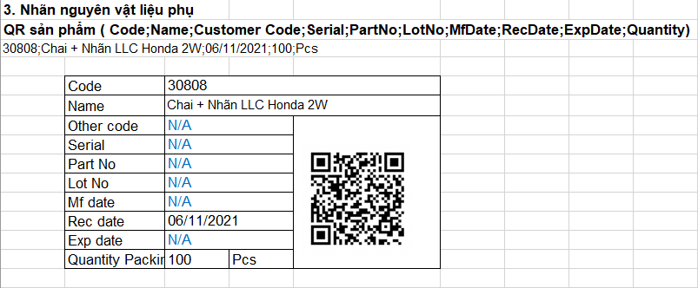 | Sử dụng chung 1 định dạng. Với mỗi hàng hóa sẽ có các thông tin được điền và có thông tin bị trống ( ghi là N/A ) |  | Có quy định gì giữa các thông tin được điền hay thông tin bị trống không? Ví dụ như lấy thông tin trên AMIS hay người dùng cho phép nhập trống | - Lúc này Amis chưa có đầy đủ dữ liệu. - Thông tin nhập dữ liệu cho in nhãn thủ công. - Phần thông tin nào trống sẽ để N/A | Xác nhận
23 | 2021-11-14 | In nhãn | Trong tài liệu slide có cả nhãn nvl phụ, có phải tương ứng với nhãn nguyên vật liệu phụ trong file in QR không Hay Nhãn thành phẩm là hóa chất và nhãn nvl là hóa nhất sẽ như nhau và đều là mục 1. Nhãn thành phẩm Hóa chất ( SX và nguyên chất ) | 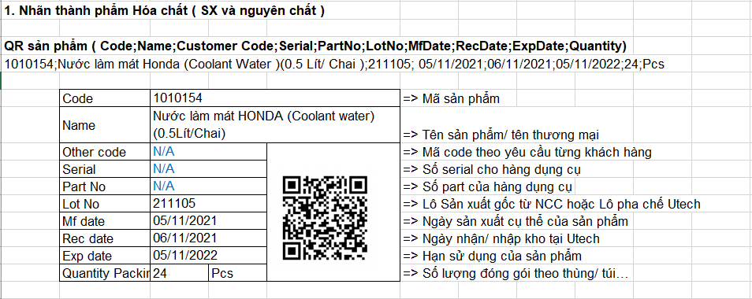 | Sử dụng chung 1 định dạng. Với mỗi hàng hóa sẽ có các thông tin được điền và có thông tin bị trống ( ghi là N/A ) |  | Có quy định gì giữa các thông tin được điền hay thông tin bị trống không? Ví dụ như lấy thông tin trên AMIS hay người dùng cho phép nhập trống
24 | 2021-11-14 | In nhãn | Quy tắc đánh Lot cho nhãn có theo nguyên tắc gì không (theo ngày, theo số thứ tự) hay người dùng tự nhập không theo quy tắc |  | Có quy tắc in Lot với hàng Utech SX. (Utech sẽ cung cấp cho HDS) Hàng nhập từ bên ngoài Utech tự ghi bổ sung | Sẽ hướng đến các NCC theo yêu cầu, quy tắc từ Utech |  |  |  | Các trường ngày để trống để người dùng tự nhập
25 | 2021-11-14 | In nhãn | Trong từng nhãn mẫu KH cung cấp, thông tin nào là lấy trực tiếp trên hệ thống AMIS xuống, chỉ thị lấy ra, thông tin nào người dùng tự nhập, có thông tin nào là mong muốn hệ thống tự sinh không (ví dụ lot theo ngày ) |  | Trao đổi lại HDS |  |  |  |  | Các thông tin trên nhãn người dùng tự nhập
26 | 2021-11-15 | Giao diện chung | Giao diện hiển thị 1 ngôn ngữ hay đa ngôn ngữ (tiếng anh và tiếng việt)? |  | 2 ngôn ngữ: Anh - Việt ( theo lựa chọn khi sử dụng ) |  |  |  |  | Utech xác nhận chỉ có 1 ngôn ngữ là tiếng việt
27 | 2021-11-15 | Quyền | Có phân quyền theo nhóm đối tượng dùng không? (Nhập kho, xuất kho, xuất hàng, chuyển kho, kiểm kê) |  | Có phân quyền |  | Mong muốn Utech cung cấp sơ đồ chi tiết phân quyền |  |  | Chỉ quản lý user login, không cần quản lý phân quyền
28 | 2021-11-15 | Nhập kho | Đơn mua hàng từ AMIS, scan nhập kho theo đơn mua hàng. Sẽ có những phát sinh đơn mua hàng bị hủy hay dừng nhập kho không? Vậy khi xóa đơn mua hàng thì thì việc scan có bị ảnh hưởng không? |  | Trao đổi lại HDS | Chưa kế thừa trên Amis |  |  |  | Utech mong muốn: Phiếu sau khi scan, nếu có lỗi sẽ sửa trên Amis sau đó lấy về scan lại (số phiếu giống nhau nội dung khác nhau) thì xử lý thế nào (phương án gộp nhãn)
29 | 2021-11-15 | Kiểm kê | Kiểm kê thường xuyên hay định kỳ? |  | Cả 2 ( linh hoạt theo sắp xếp thời gian ) |  | Quy trình kiểm kê: sẽ quét kiểm kê như thế nào? Từng nhãn từng hộp một hay cả lô | Quét kiểm kê đến từng nhãn dán ( nhãn từng hộp hoặc túi ) |  | Kiêm kê, xuất, nhập giống nhau. Kiểm kê đến từng sản phẩm
30 | 2021-11-15 | Xuất hàng | Đơn mua hàng từ AMIS, scan xuất hàng theo đơn mua hàng. Sẽ có những phát sinh đơn mua hàng bị hủy hay dừng xuất kho không?Vậy khi xóa đơn mua hàng thì thì việc scan có bị ảnh hưởng không? |  | Có. |  | HDS mong muốn có mô tả chi tiết về nghiệp vụ xử lý những phát sinh này | - Đơn hàng không hủy mà hủy PXK và sửa lại đơn hàng, sau đó sửa lại PXK và scan lại phiếu.
31 | 2021-11-15 | Xuất hàng | Quy trình xuất hàng cho khách thế nào? Theo lô, hay gom từng sản phẩm? |  | Thực tế đang xuất hàng theo Lô HDS tư vấn thêm |  |  |  |  | Quy trình xuất kho: đối với hàng dụng cụ: Phiếu xuất chỉ có item và số lượng ( quy trình hiện tại là số serial viết tay) các sản phẩm còn lại xuất theo lot và phiếu trên Amis | Mong muốn: Quét 50 dòng in 1 dòng để trả về cho KH ( đầy đủ serial)
32 | 2021-11-27 | Nghiệp vụ chung | Phần mềm này có quản lý thông tin khách hàng và nhà cung cấp không? Nếu có thì thông tin của nhà cung cấp và khách cũng lấy dữ liệu trên hệ thống Amis và import vào phần mềm này? |  |  |  |  |  | Bổ sung câu hỏi | Xác nhận không quản lý khách hàng và nhà cung cấp
33 | 2021-12-02 | Dữ liệu | Các dữ liệu lấy bên Misa sẽ lấy theo phân hệ Kế toán

